feladatok
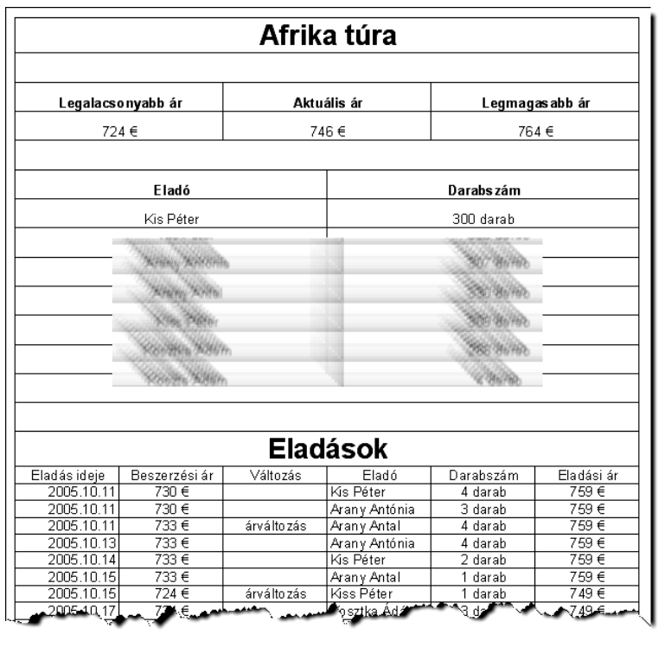
1 | A munkatársak minden értékesítéskor beírják az első üres sor megfelelő helyére a dátu-
 | mot, az aktuálisan érvényes beszerzési árat és a saját nevüket. A sor többi cellájának érté-
 | két az alábbi leírásnak megfelelő módon Önnek kell megadnia.
 | a) | A Változás oszlopban jelenítse meg az „árváltozás” szöveget, ha az előző
 |  | eladás óta változott a beszerzési ár!
 | b) | Az Eladási ár oszlopban határozza meg az értékesítési árat! Az árképzésnél a
 |  | következőkre figyeljen: az ár marketing okokból 9-es számjegyre végződjön;
 |  | minden egyes értékesített út legalább 20 euróval legyen magasabb a beszerzési
 |  | árnál; az előbbi feltételek mellett a legkisebb legyen ez az ár!
2 | A negyedik sor mintának megfelelő helyén jelenítse meg a legalacsonyabb és legmaga-
 | sabb beszerzési árat, továbbá határozza meg a legutoljára rögzített érvényes beszerzési
 | árat!
3 | Szúrj be egy oszlopot az A oszlop elé és sorszámozd meg a tranzakciókat(1,2,3…)
4 | Az „Eladó” tartalmú cella alá írja be egy, az utat értékesítő eladó nevét!
 | Az eladó neve mellett, a Darabszám oszlopban hibamentesen másolható képlet segítségé-
5 | vel határozza meg, hogy az eladó hány utazást értékesített!
6 | Az A9 cellába határozza meg, hogy az értékesítők egy-egy alkalommal átbagosan mennyi utat adtak el!
7 | Az A10 cellába határozd meg ki adott el legtöbb utat egyetlen tranzakcióval?
8 | A számlaazonosító oszlopba készíts egyedi azonosítót a számlákhoz!
 | Ez a következőképpen nézzen ki: Értékesítés éve-keresztnév első és utolsó betűjevezetéknév kezdő és utolsó betűje-számla sorszáma
 | pl:2005-prks-1
9 | Formázd a táblázatot a minta szerint:

